リレーション
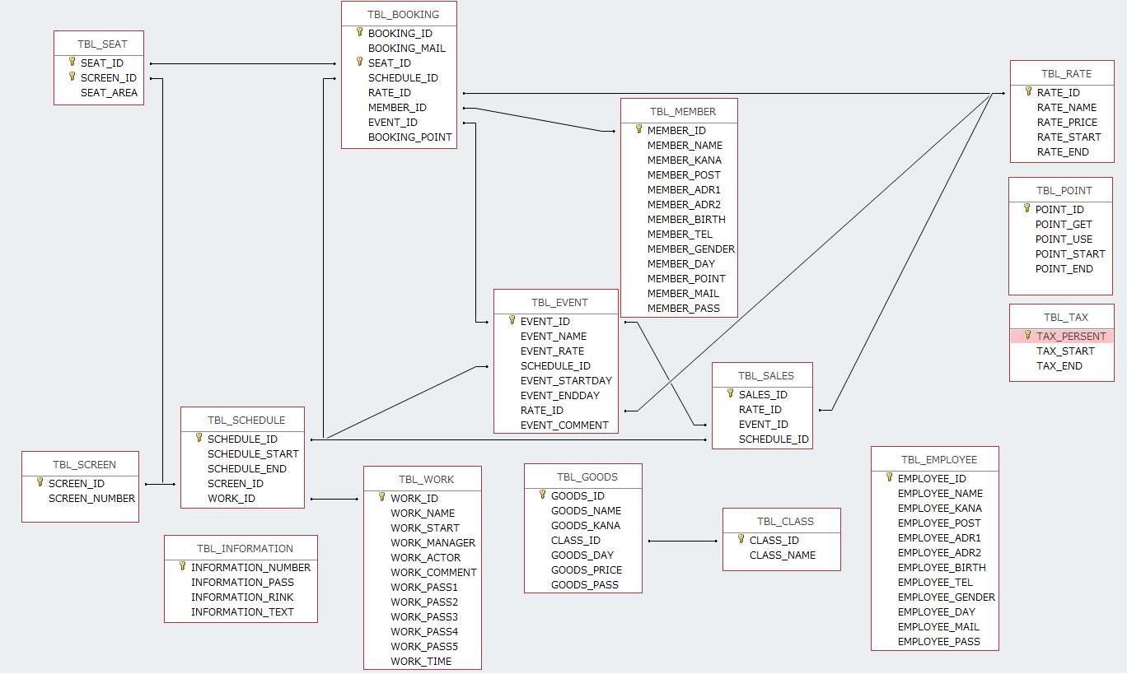
リレーション図 | システム名称 | OICINEMA | 作成日 | 作成者
 |  |  | 2018-10-26 | 西尾圭祐

